Estadísticas
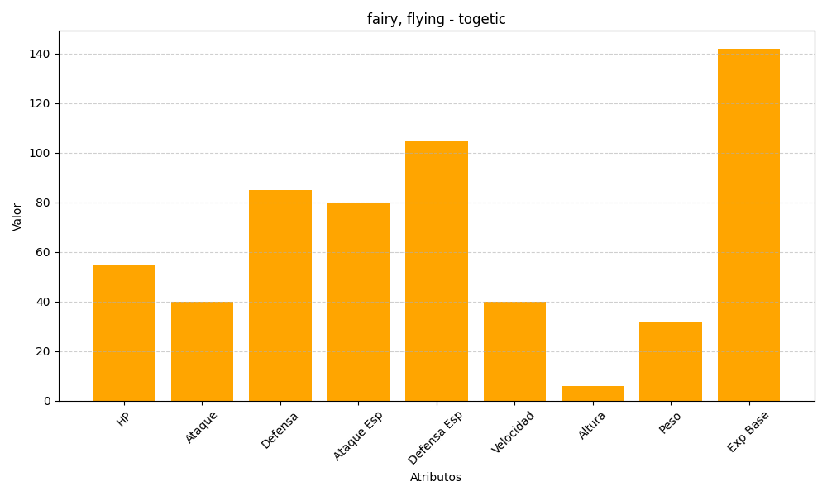
ID | Nombre | Tipo | HP | Ataque | Defensa | Ataque Especial | Defensa Especial | Velocidad | Altura | Peso | Experiencia Base
176 | togetic | fairy, flying | 55 | 40 | 85 | 80 | 105 | 40 | 6 | 32 | 142

